Options
 |  | 2026 |  |  |  | 2025 |  |  |  | 2024 |  |  | 2023 |  | 2022
 | 1 | A Big 5 country ends up in last place | 6 | 1 | 1 | A Big 5 country ends up in last place | 7 |  | 1 | A Big 5 country ends up in last place | 5 | 1 | A Big 5 country ends up in last place | 3 | A Big 5 country ends up in last place
 | 2 | Cameraman visible on stage | 5 | 1 | 2 | Cameraman visible on stage | 9 | 1 | 2 | Cameraman visible on stage | 6 | 2 | Cameraman visible on stage | 7 | Cameraman visible on stage
 | 3 | Winning country breaks the record for most points (758) | 0 |  | 3 | Winning country breaks the record for most points (758) | 2 |  | 3 | Winning country breaks the record for most points (758) | 0 | 3 | Winning country breaks the record for most points (758) | 0 | "Thank you for a fantastic show"
 | 4 | UK flops again and lands in the bottom | 9 | 1 | 4 | UK flops again and lands in the bottom | 3 |  | 4 | UK flops again and lands in the bottom | 2 | 4 | UK flops again and lands in the bottom | 1 | UK flops again and lands in the bottom
 | 5 | Somebody starts crying | 8 | 1 | 5 | Somebody starts crying | 13 | 1 | 5 | Somebody starts crying | 10 | 5 | Somebody starts crying | 9 | Crying
 | 6 | Winning country has the lowest points of a winning country (436) | 1 |  | 6 | Winning country has the lowest points of a winning country (498) | 1 | 1 | 6 | Winning country has the lowest points of a winning country (498) | 1 | 6 | Winning country has the lowest points of a winning country (498) | 0 | Hosts being overly touchy
 | 7 | *surprised pikachu face* | 8 | 1 | 7 | *surprised pikachu face* | 11 | 1 | 7 | *surprised pikachu face* | 9 | 7 | *surprised pikachu face* | 8 | *surprised pikachu face*
STAY | 8 | Microphone issues | 3 |  | 8 | Microphone issues | 7 |  | 8 | Microphone issues | 3 | 8 | Microphone issues | 6 | Dropped microphone
NEW | 9 | Host or presenter awkwardly sings a Eurovision song | 7 | 1 | 9 | Host or presenter awkwardly sings a Eurovision song | 9 | 1 | 9 | Host or presenter awkwardly sings a Eurovision song | 10 | 9 | Host or presenter awkwardly sings a Eurovision song | 8 | Audience louder than artist
CHANGED | 10 | Overall winner is neither first with the jury nor the televote | 1 |  | 10 | Overall winner is neither first with the jury nor the televote | 4 |  | 10 | Overall winner is neither first with the jury nor the televote | 2 | 10 | Overall winner is neither first with the jury nor the televote | 0 | Presenter insults
RETURN | 11 | The winner is first with both the jury and the televote | 4 | 1 | 11 | The winner is first with both the jury and the televote | 2 |  | 11 | The winner is first with both the jury and the televote | 2 | 11 | Someone clearly looks into the wrong camera | 6 | Artist awkwardly talks into the mic after their performance
 | 12 | Unnecessarily specific "Thank You" after a performance | 9 | 1 | 12 | Unnecessarily specific "Thank You" after a performance | 5 | 1 | 12 | Unnecessarily specific "Thank You" after a performance | 6 | 12 | Someone makes an unplanned political statement | 5 | JA JA DING DONG
 | 13 | Outfit or prop malfunction | 2 | 1 | 13 | Outfit or prop malfunction | 6 | 1 | 13 | Outfit or prop malfunction | 5 | 13 | Outfit or prop malfunction | 6 | Outfit or prop malfunction
 | 14 | Non-French-Speaking country announces their points in French | 5 |  | 14 | Non-French-Speaking country announces their points in French | 5 | 1 | 14 | Non-French-Speaking country announces their points in French | 4 | 14 | Specific mention of Russia | 2 | Russia
 | 15 | Måns Zelmerlow gets any amount of screen time | 2 | 1 | 15 | Måns Zelmerlow gets any amount of screen time | 6 |  | 15 | Måns Zelmerlow gets any amount of screen time | 9 | 15 | Måns Zelmerlow gets any amount of screen time | 7 | Mans Zelmerlow
 | 16 | "Good morning, Australia" | 9 | 1 | 16 | Celine Dion shows up | 8 |  | 16 | The audience cheeres Petra Mede's name | 5 | 16 | Host messes up their lines so bad, they comment on it | 4 | Host messes up their lines so bad, they comment on it
 | 17 | Technical issues causing hosts to stall | 3 |  | 17 | Technical issues causing hosts to stall | 3 | 1 | 17 | Technical issues causing hosts to stall | 3 | 17 | Technical issues causing hosts to stall | 3 | Technical issues causing hosts to stall
 | 18 | Fan recognizably dressed like a specific Eurovision artist | 7 | 1 | 18 | Fan recognizably dressed like a specific Eurovision artist | 8 | 1 | 18 | Fan recognizably dressed like a specific Eurovision artist | 9 | 18 | Fan recognizably dressed like a specific Eurovision artist | 5 | Spilled drinks in the green room
+ | 19 | Presenter loses connection | 3 |  | 19 | Presenter loses connection | 7 |  | 19 | Presenter loses connection | 1 | 19 | Presenter loses connection | 4 | Presenter loses connection
alt/cmd/x | 20 | Interval act has over 30 people on stage | 4 | 1 | 20 | Interval act has over 30 people on stage | 7 |  | 20 | Interval act has over 30 people on stage | 4 | 20 | Interval act has over 30 people on stage | 4 | Stage Invasion
- | 21 | Televote favorite wins | 5 | 1 | 21 | Televote favorite wins | 6 |  | 21 | Televote favorite wins | 2 | 21 | Televote favorite wins | 5 | Public favorite wins
alt/cmd/z | 22 | Failed high note / Voice crack | 6 | 1 | 22 | Failed high note / Voice crack | 8 |  | 22 | Failed high note / Voice crack | 7 | 22 | Failed high note / Voice crack | 8 | Failed high note / Voice crack
 | 23 | Germany ends up on the left side of the scoreboard | 3 |  | 23 | Germany ends up on the left side of the scoreboard | 9 |  | 23 | Germany ends up on the left side of the scoreboard | 3 | 23 | Germany ends up on the left side of the scoreboard | 5 | Germany ends up with an at least two-digit score
 | 24 | A non-favorite ends up in the Top 5 | 4 |  | 24 | A non-favorite ends up in the Top 5 | 9 | 1 | 24 | A non-favorite ends up in the Top 5 | 5 | 24 | A non-favorite ends up in the Top 5 | 5 | Subwoolfer speak or reveal identity
 | 25 | Any country manages to beat their best placement so far | 3 | 1 | 25 | Any country manages to beat their best placement so far | 6 |  | 25 | Any country manages to beat their best placement so far | 6 | 25 | Any country manages to beat their best placement so far | 0 | Reference to a past Eurovision moment
 | 26 | Germany receives more than 7 jury points from a single non-neighboring country | 2 |  | 26 | Germany receives more than 7 jury points from a single non-neighboring country | 4 | 1 | 26 | Germany receives jury points from a non-neighboring country | 7 | 26 | Spoken sentence in a language other than English, Ukrainian, or French | 7 | Spoken sentence in a language other than English, Italian, or French
 | 27 | Someone makes a Covid-related comment | 5 | 1 | 27 | Someone comments on the fact that it’s the 69th edition of the Eurovision Song Contest | 10 | 1 | 27 | Petra Mede makes a NSFW joke | 4 | 27 | Someone doesn't understand British humor | 4 | English speaking song wins
 | 28 | Audience audibly cheers an artist's name or a specific country | 7 | 1 | 28 | Audience audibly cheers an artist's name or a specific country | 10 | 1 | 28 | Someone blows a kiss into the camera | 10 | 28 | Someone blows a kiss into the camera | 7 | Artist signaling a phone with their hand
 | 29 | Kissing on the lips | 5 | 1 | 29 | Kissing on the lips | 8 |  | 29 | Kissing on the lips | 4 | 29 | Kissing on the lips | 6 | Kissing on the lips
 | 30 | Underage presenter | 2 | 1 | 30 | Underage presenter | 5 |  | 30 | Underage presenter | 4 | 30 | Underage presenter | 2 | Underage presenter
 | 31 | An artist is pissed off by their points | 4 |  | 31 | An artist is pissed off by their points | 5 | 1 | 31 | Flag of a non-participating country | 9 | 31 | Flag of a non-participating country | 5 | Flag of an eliminated country
 | 32 | Winning song performed in starting position 1 - 10 | 4 |  | 32 | Winning song performed in starting position 1 - 10 | 2 | 1 | 32 | Winning song performed in starting position 2 - 10 | 0 | 32 | Winning song performed in starting position 2-10 | 3 | "Thank you Europe"
 | 33 | A country from the right side of the scoreboard jumps to first place due to the televote. | 3 | 1 | 33 | A country from the right side of the scoreboard jumps to first place due to the televote. | 7 | 1 | 33 | A country from the right side of the scoreboard jumps to first place due to the televote | 5 | 33 | Presenter reads out ten and eight points | 2 | Presenter reads out all individual points
 | 34 | Flag of a non-participating country | 7 | 1 | 34 | Any funny skit in Swiss German | 7 |  | 34 | No mention of ABBA | 0 | 34 | Germany receives 12 jury points from a country | 4 | Germany receives jury points from a non-neighboring country
 | 35 | Winning song does not contain English lyrics | 2 |  | 35 | Winning song does not contain English lyrics | 10 |  | 35 | Winning song does not contain English lyrics | 3 | 35 | Praise for a male's outfit | 4 | "You look beautiful tonight"
 | 36 | "(I'm Sorry,) Zero Points" | 5 | 1 | 36 | "(I'm Sorry,) Zero Points" | 7 | 1 | 36 | "(I'm Sorry,) Zero Points" | 6 | 36 | "(I'm Sorry,) Zero Points" | 6 | "(I'm Sorry,) Zero Points"
 | 37 | Naming a past winner who is not present in Vienna | 7 | 1 | 37 | Naming a past winner who is not present in Basel | 9 |  | 37 | Naming a past winner who is not present in Malmö (excluding ABBA) | 8 | 37 | Naming a past winner who is not present in Liverpool | 7 | Naming a past winner other than Måneskin
 | 38 | "Douze points" gets mentioned before the points are announced | 1 |  | 38 | Someone mentions "Douze points" before the points are announced | 1 |  | 38 | Artist hide behind flag | 9 | 38 | Artist hide behind flag | 5 | Artist hide behind flag
 | 39 | Presenter messes up their announcement of points | 1 |  | 39 | Presenter messes up points | 1 |  | 39 | Presenter messes up points | 0 | 39 | Presenter messes up points | 4 | Presenter messes up points
 | 40 | Mispronunciation of an artists name | 5 |  | 40 | Mispronunciation of an artists name | 10 |  | 40 | Mispronunciation of an artists name | 7 | 40 | Mispronunciation of an artists name | 4 | Mispronunciation of an artists name
 | 41 | Fan Favorite flops in the televote | 5 | 1 | 41 | Fan Favorite flops in the televote | 6 | 1 | 41 | Fan Favorite flops in the televote | 4 | 41 | Fan Favorite flops in the televote | 3 | Fan Favorite flops in the televote
 | 42 | Jury favorite wins | 0 | 1 | 42 | Jury favorite wins | 3 | 1 | 42 | Jury favorite wins | 1 | 42 | Jury favorite wins | 4 | Jury favorite wins
 | 43 | 12 jury points go to a non-favorite, non-neighboring country (excluding Australia) | 4 | 1 | 43 | 12 jury points go to a non-favorite, non-neighboring country (excluding Australia) | 3 | 1 | 43 | 12 jury points go to a non-favorite, non-neighboring country (excluding Australia) | 5 | 43 | 12 jury points go to a non-favorite, non-neighboring country | 1 | 12 points from Cyprus go to Greece
 | 44 | Sweden is not the jury's favorite | 7 | 1 | 44 | Sweden is not the jury's favorite | 5 | 1 | 44 | Sweden is not the jury's favorite | 5 | 44 | Sweden is not the jury's favorite | 3 | Sweden is the jury's favorite
 | 45 | The last place ends up with a one-digit score | 4 | 1 | 45 | The last place ends up with a one-digit score | 6 |  | 45 | The last place ends up with a one-digit score | 6 | 45 | Awkward atmosphere before the countdown | 5 | Awkwardness before the countdown
 | 46 | Pride flag other than the rainbow flag | 5 |  | 46 | Pride flag other than the standard rainbow flag | 11 |  | 46 | Someone brings a pride flag other than the standard rainbow flag to the flag parade | 9 | 46 | Pride flag other than the rainbow flag | 7 | Pride flag
 | 47 | Eifel Tower | 7 | 1 | 47 | Eifel Tower | 11 | 1 | 47 | Eifel Tower | 9 | 47 | Eifel Tower | 8 | Eifel Tower
 | 48 | Camera malfunction | 0 | 1 | 48 | Camera malfunction | 4 | 1 | 48 | Camera malfunction | 4 | 48 | Camera malfunction | 3 | Camera malfunction
 | 49 | Winning country has already won at least once since the year 2000 | 7 |  | 49 | Voting irregularities | 3 |  | 49 | Voting irregularities | 2 | 49 | Voting irregularities | 0 | "I'm speechless"
 | 50 | Technical issues causing a repeat performance | 0 |  | 50 | Technical issues causing a repeat performance | 3 |  | 50 | Technical issues causing a repeat performance | 0 | 50 | Technical issues causing a repeat performance | 1 | Technical issues causing a repeat performance

 | 31/50 | "Our twelve points go to…" | 9 | 1 | 24/50 | "You're good to go" | 13 | 1 | 26/50 | "You're good to go" | 10 | 21/50 | "You're good to go" | 9 | "You're good to go"

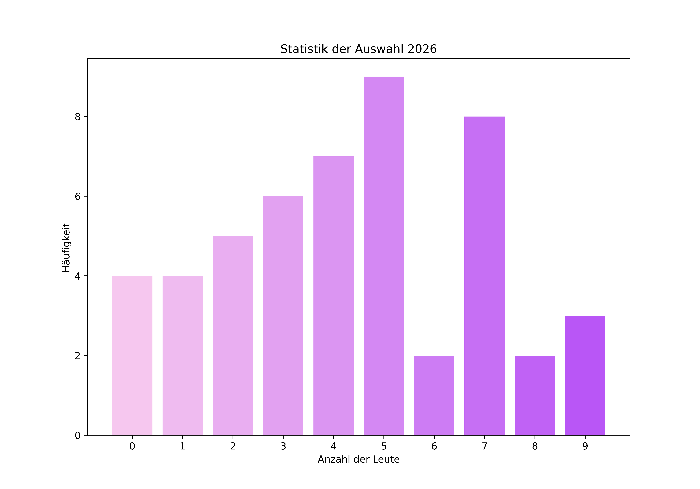
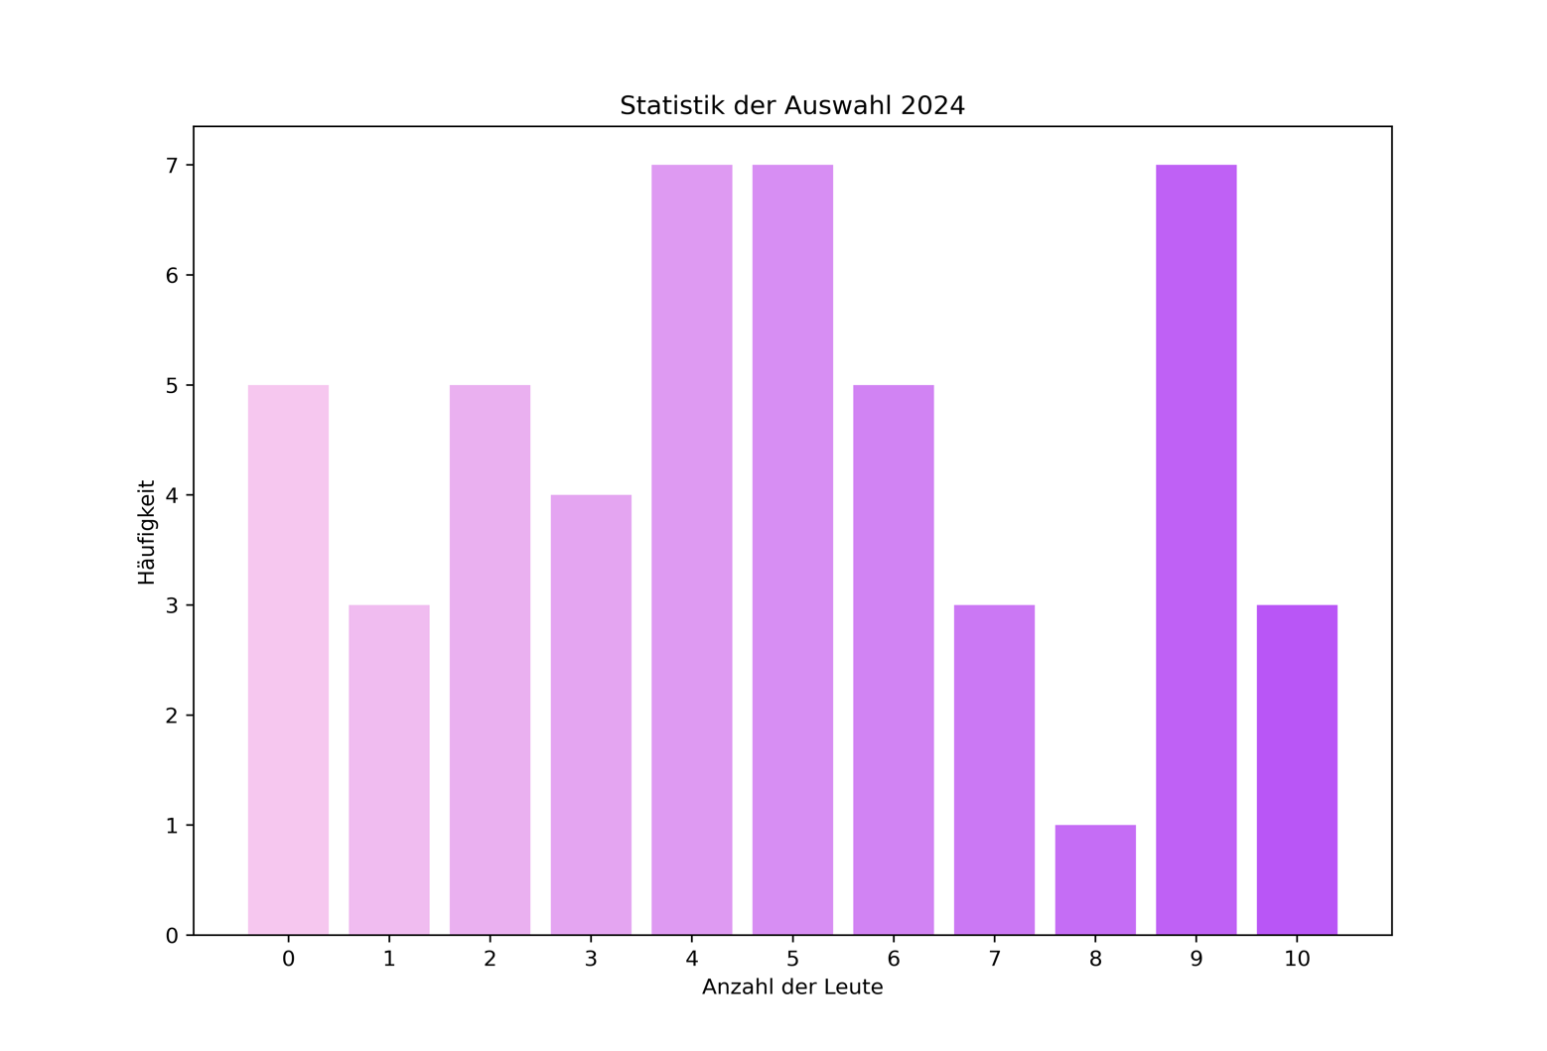
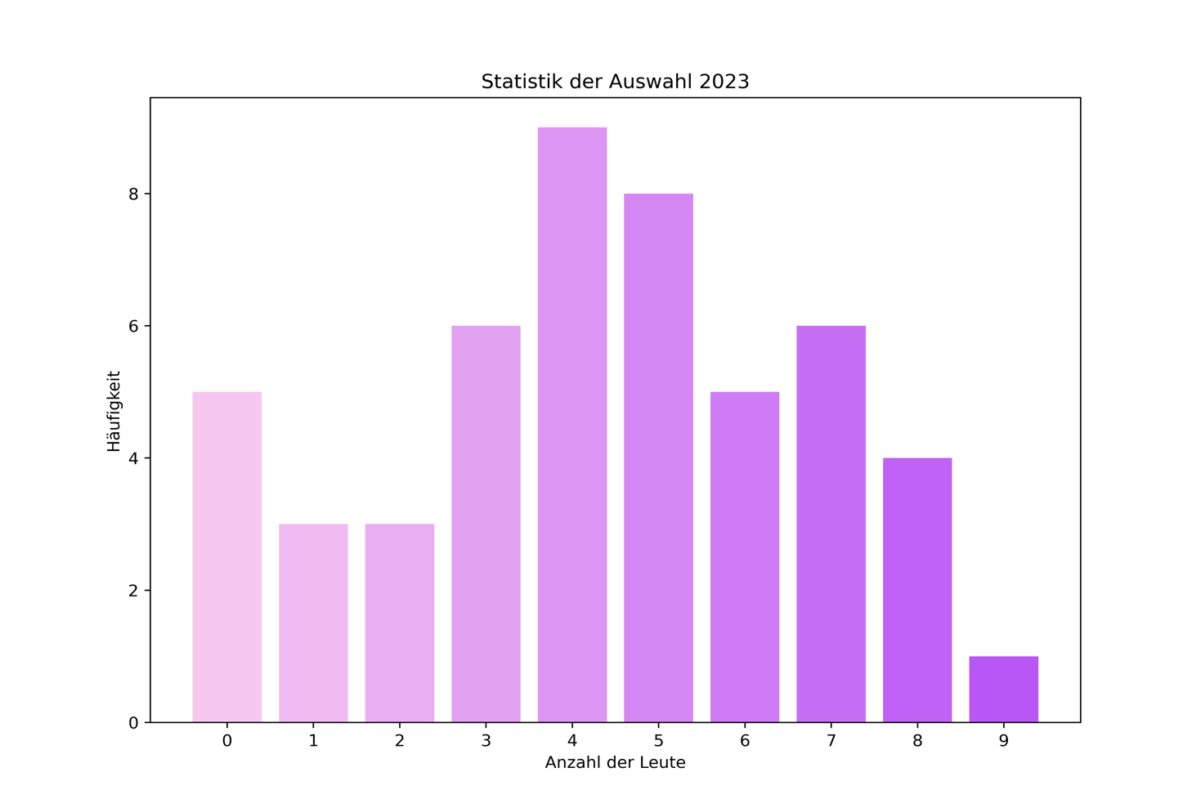
 | 1 | Ein ‘Big 5’ Land landet auf dem letzten Platz |  | 1 | 1 | Ein ‘Big 5’ Land landet auf dem letzten Platz |  |  | 1 | Ein ‘Big 5’ Land landet auf dem letzten Platz
 | 2 | Ein Kameramann ist auf der Bühne sichtbar |  | 1 | 2 | Ein Kameramann ist auf der Bühne sichtbar |  | 1 | 2 | Ein Kameramann ist auf der Bühne sichtbar
 | 3 | Das Gewinnerland bricht den Rekord für die meisten Punkte (758) |  |  | 3 | Das Gewinnerland bricht den Rekord für die meisten Punkte (758) |  |  | 3 | Das Gewinnerland bricht den Rekord für die meisten Punkte (758)
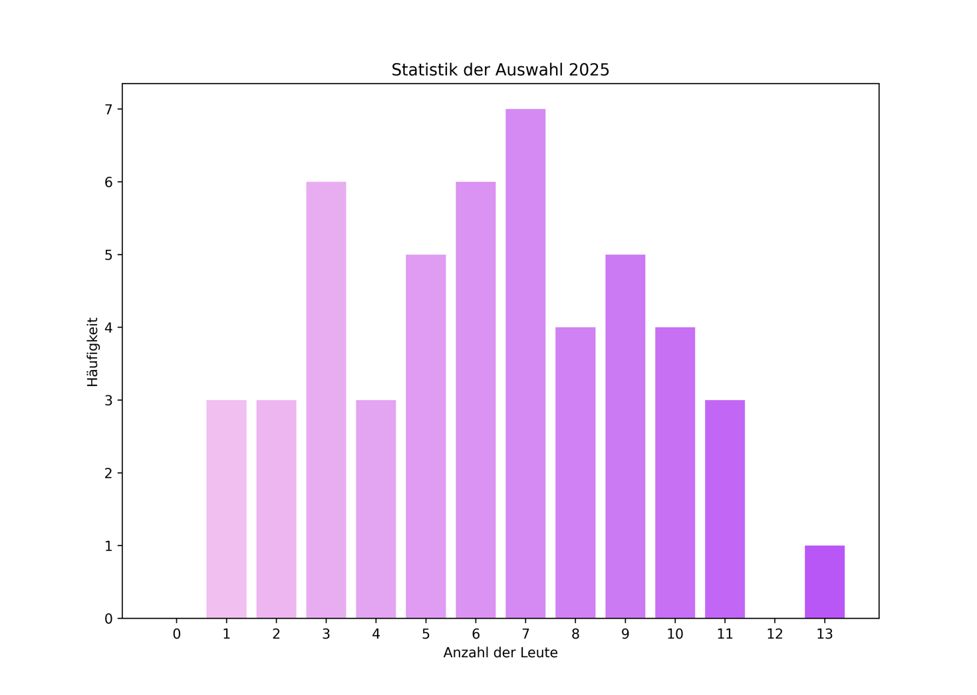
 | 4 | UK flopped und landet wieder unten |  | 1 | 4 | UK flopped und landet wieder unten |  |  | 4 | UK flopped und landet wieder ganz unten
 | 5 | Irgendjemand fängt an zu weinen |  | 1 | 5 | Irgendjemand fängt an zu weinen |  | 1 | 5 | Irgendjemand fängt an zu weinen
 | 6 | Das Gewinnerland hat das schlechteste Endergebnis eines gewinnenden Landes (436) |  |  | 6 | Das Gewinnerland hat das schlechteste Endergebnis eines gewinnenden Landes (498) |  | 1 | 6 | Das Gewinnerland hat das schlechteste Endergebnis eines gewinnenden Landes (498)
 | 7 | *surprised pikachu face* |  | 1 | 7 | *surprised pikachu face* |  | 1 | 7 | *surprised pikachu face*
 | 8 | Mikrofon Probleme |  |  | 8 | Mikrofon Probleme |  |  | 8 | Mikrofon Probleme
 | 9 | Moderatorin oder Punktesprecherin singt einen ESC Song |  | 1 | 9 | Moderatorin oder Punktesprecherin singt einen ESC Song |  | 1 | 9 | Moderatorin oder Punktesprecherin singt einen ESC Song
 | 10 | Das Gewinnerland ist weder bei der Jury noch bei den Zuschauern auf Platz 1 |  |  | 10 | Das Gewinnerland ist weder bei der Jury noch bei den Zuschauern auf Platz 1 |  |  | 10 | Das Gewinnerland ist weder bei der Jury noch bei den Zuschauern auf Platz 1
 | 11 | Das Gewinnerland ist bei der Jury und bei den Zuschauern auf Platz 1 |  | 1 | 11 | Das Gewinnerland ist bei der Jury und bei den Zuschauern auf Platz 1 |  |  | 11 | Das Gewinnerland ist bei der Jury und bei den Zuschauern auf Platz 1
 | 12 | Unnötig spezifisches “Danke” nach einem Auftritt |  | 1 | 12 | Unnötig spezifisches “Danke” nach einem Auftritt |  | 1 | 12 | Unnötig spezifisches “Danke” nach einem Auftritt
 | 13 | Outfit oder Requisiten Defekt |  | 1 | 13 | Outfit oder Requisiten Defekt |  | 1 | 13 | Outfit or Requisiten Defekt
 | 14 | Nicht-Französisch- Sprechendes Land vergibt seine Punkte auf Französisch |  |  | 14 | Nicht-Französisch- Sprechendes Land vergibt seine Punkte auf Französisch |  | 1 | 14 | Nicht-Französisch- Sprechendes Land vergibt seine Punkte auf Französisch
 | 15 | Måns Zelmerlow bekommt Bildschirmzeit |  | 1 | 15 | Måns Zelmerlow bekommt Bildschirmzeit |  |  | 15 | Måns Zelmerlow bekommt Bildschirmzeit
 | 16 | "Good morning, Australia" |  | 1 | 16 | Celine Dion taucht auf |  |  | 16 | Das Publikum jubelt Petra Mede’s Namen
 | 17 | Die Moderatorinnen müssen wegen technischer Problemen die Show verzögern |  |  | 17 | Die Moderatorinnen müssen wegen technischer Problemen die Show verzögern |  | 1 | 17 | Die Moderatorinnen müssen wegen technische Problemen die Show verzögern
 | 18 | Ein Fan ist erkennbar als ESC Künstlerin verkleidet |  | 1 | 18 | Ein Fan ist erkennbar als ESC Künstlerin verkleidet |  | 1 | 18 | Ein Fan ist erkennbar als ESC Künstlerin verkleidet
 | 19 | Punktesprecherin verliert die Verbindung |  |  | 19 | Punktesprecherin verliert die Verbindung |  |  | 19 | Punktesprecherin verliert die Verbindung
 | 20 | Intervall Act hat über 30 Leute auf der Bühne |  | 1 | 20 | Intervall Act hat über 30 Leute auf der Bühne |  |  | 20 | Intervall Act hat über 30 Leute auf der Bühne
 | 21 | Zuschauer-Favorit gewinnt |  | 1 | 21 | Zuschauer-Favorit gewinnt |  |  | 21 | Zuschauer-Favorit gewinnt
 | 22 | Misslungener hoher Ton / Stimmbruch |  | 1 | 22 | Misslungener hoher Ton / Stimmbruch |  |  | 22 | Misslungener hoher Ton / Stimmbruch
 | 23 | Deutschland landet auf der linken Seite der Punktetafel |  |  | 23 | Deutschland landet auf der linken Seite der Punktetafel |  |  | 23 | Deutschland landet auf der linken Seite der Punktetafel
 | 24 | Ein nicht-Favorit landet unter den Top 5 |  |  | 24 | Ein nicht-Favorit landet unter den Top 5 |  | 1 | 24 | Ein nicht-Favorit landet unter den Top 5
 | 25 | Ein Land schafft es sein bisher bestes Ergebnis zu übertreffen |  | 1 | 25 | Ein Land schafft es sein bisher bestes Ergebnis zu übertreffen |  |  | 25 | Ein Land schafft es sein bisher bestes Ergebnis zu übertreffen
 | 26 | Deutschland erhält mehr als 7 Jury Punkte von einem einzigen nicht-Nachbar Land |  |  | 26 | Deutschland erhält mehr als 7 Jury Punkte von einem einzigen nicht-Nachbar Land |  | 1 | 26 | Deutschland erhält Jury Punkte von einem nicht- Nachbar Land
 | 27 | Kommentar über Corona |  | 1 | 27 | Jemand kommentiert, dass es der 69. Eurovision Song Contest ist |  | 1 | 27 | Petra Mede macht einen anzüglichen Witz
 | 28 | Publikum jubelt den Namen eines Künstlers oder ein bestimmtes Land |  | 1 | 28 | Publikum jubelt den Namen eines Künstlers oder ein bestimmtes Land |  | 1 | 28 | Jemand wirft eine Kusshand in die Kamera
 | 29 | Lippenkuss |  | 1 | 29 | Lippenkuss |  |  | 29 | Lippenkuss
 | 30 | Minderjährige Punktesprecherin |  | 1 | 30 | Minderjährige Punktesprecherin |  |  | 30 | Minderjährige Punktesprecherin
 | 31 | Eine Künstlerin reagiert pissig auf ihre erhaltenen Punkte |  |  | 31 | Eine Künstlerin reagiert pissig auf ihre erhaltenen Punkte |  | 1 | 31 | Flagge eines nicht- teilnehmenden Landes
 | 32 | Gewinnersong hat eine der Startnummern 1 - 10 |  |  | 32 | Gewinner-Song hat eine der Startnummern 1 - 10 |  | 1 | 32 | Gewinner-Song hat eine der Startnummern 2 - 10
 | 33 | Ein Land springt wegen der Zuschauer Punkte von der rechten Seite der Punktetafel auf den ersten Platz |  | 1 | 33 | Ein Land springt wegen der Zuschauer Punkte von der rechten Seite der Punktetafel auf den ersten Platz |  | 1 | 33 | Ein Land springt wegen der Zuschauer Punkte von der rechten Seite der Punktetafel auf den ersten Platz
 | 34 | Flagge eines nicht-teilnehmenden Landes |  | 1 | 34 | Ein lustiger Sketch auf Schwyzerdütsch |  |  | 34 | ABBA wird nicht explizit erwähnt
 | 35 | Der Gewinnersong hat keine Englischen lyrics |  |  | 35 | Der Gewinnersong hat keine Englischen lyrics |  |  | 35 | Der Gewinnersong hat keine Englischen lyrics
 | 36 | "(I'm Sorry,) Zero Points" |  | 1 | 36 | "(I'm Sorry,) Zero Points" |  | 1 | 36 | "(I'm Sorry,) Zero Points"
 | 37 | Erwähnung eines nicht anwesenden Gewinners |  | 1 | 37 | Erwähnung eines nicht anwesenden Gewinners |  |  | 37 | Erwähnung eines nicht anwesenden Gewinners (ABBA ausgeschlossen)
 | 38 | "Douze points" wird gesagt bevor die Punkte vergeben werden |  |  | 38 | Jemand erwähnt "Douze points" bevor die Punkte vergeben werden |  |  | 38 | Künstlerin versteckt sich hinter einer Flagge
 | 39 | Punktesprecherin macht einen Fehler bei der Punktevergabe |  |  | 39 | Punktesprecherin macht einen Fehler bei der Punktevergabe |  |  | 39 | Punktesprecherin macht einen Fehler bei der Punktevergabe
 | 40 | Name einer Künstlerin wird falsch ausgesprochen |  |  | 40 | Name einer Künstlerin wird falsch ausgesprochen |  |  | 40 | Name einer Künstlerin wird falsch ausgesprochen
 | 41 | Fan-Favorit flopped beim Zuschauer Voting |  | 1 | 41 | Fan-Favorit flopped beim Zuschauer Voting |  | 1 | 41 | Fan-Favorit flopped beim Zuschauer Voting
 | 42 | Jury-Favorit gewinnt |  | 1 | 42 | Jury-Favorit gewinnt |  | 1 | 42 | Jury-Favorit gewinnt
 | 43 | 12 Jury Punkte gehen an ein nicht-Favorit, nicht-Nachbar Land (Australien ausgeschlossen) |  | 1 | 43 | 12 Jury Punkte gehen an ein nicht-Favorit, nicht-Nachbar Land (Australien ausgeschlossen) |  | 1 | 43 | 12 Jury Punkte gehen an ein nicht-Favorit, nicht-Nachbar Land (Australien ausgeschlossen)
 | 44 | Schweden ist nicht Jury Favorit |  | 1 | 44 | Schweden ist nicht Jury Favorit |  | 1 | 44 | Schweden ist nicht Jury Favorit
 | 45 | Der letzte Platz hat ein einziffriges Ergebnis |  | 1 | 45 | Der letzte Platz hat ein einziffriges Ergebnis |  |  | 45 | Der letzte Platz hat ein einziffriges Ergebnis
 | 46 | Pride Fahne außer der Regenbogen Fahne |  |  | 46 | Pride Fahne außer der standard Regenbogen Fahne |  |  | 46 | Jemand bringt eine Pride Fahne außer der standard Regenbogen Fahne zur Fahnenparade
 | 47 | Eiffelturm |  | 1 | 47 | Eiffelturm |  | 1 | 47 | Eiffelturm
 | 48 | Kamera Fehlfunktion |  | 1 | 48 | Kamera Fehlfunktion |  | 1 | 48 | Kamera Fehlfunktion
 | 49 | Gewinnerland hat seit dem Jahr 2000 bereits mindestens einmal gewonnen |  |  | 49 | Voting Unregelmäßigkeiten |  |  | 49 | Voting Unregelmäßigkeiten
 | 50 | Künstlerin darf wegen technischer Probleme nochmal auftreten |  |  | 50 | Künstlerin darf wegen technischer Probleme nochmal auftreten |  |  | 50 | Künstlerin darf wegen technischer Probleme nochmal auftreten

